Grapichs
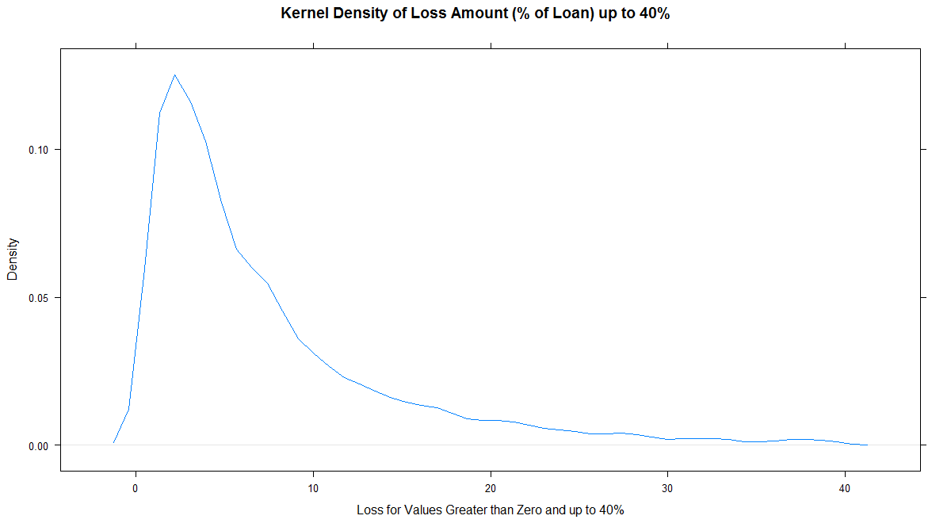
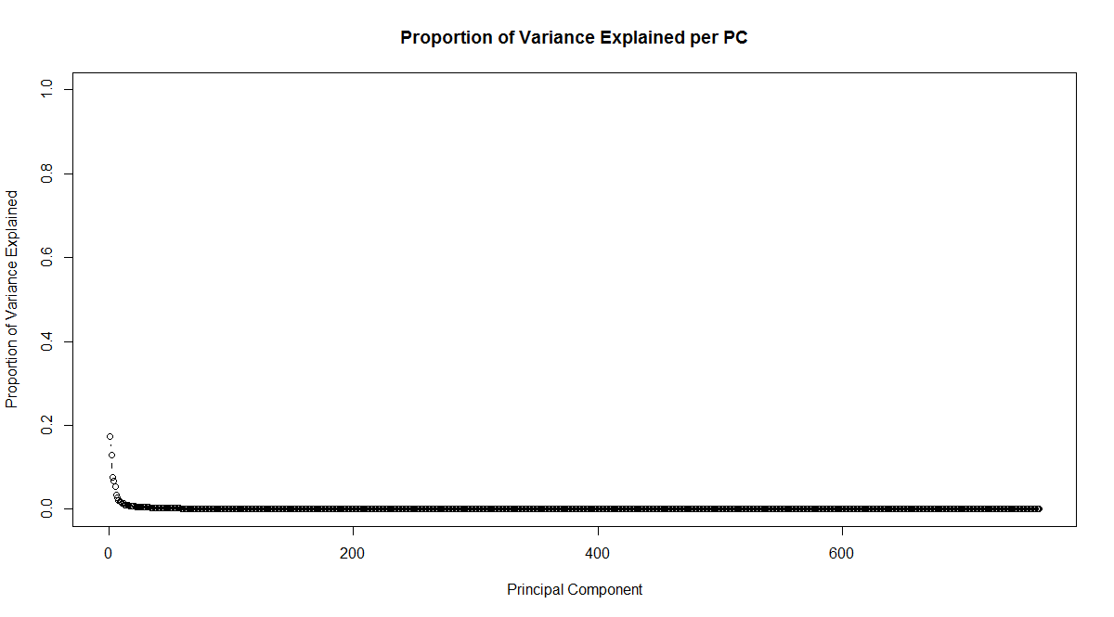
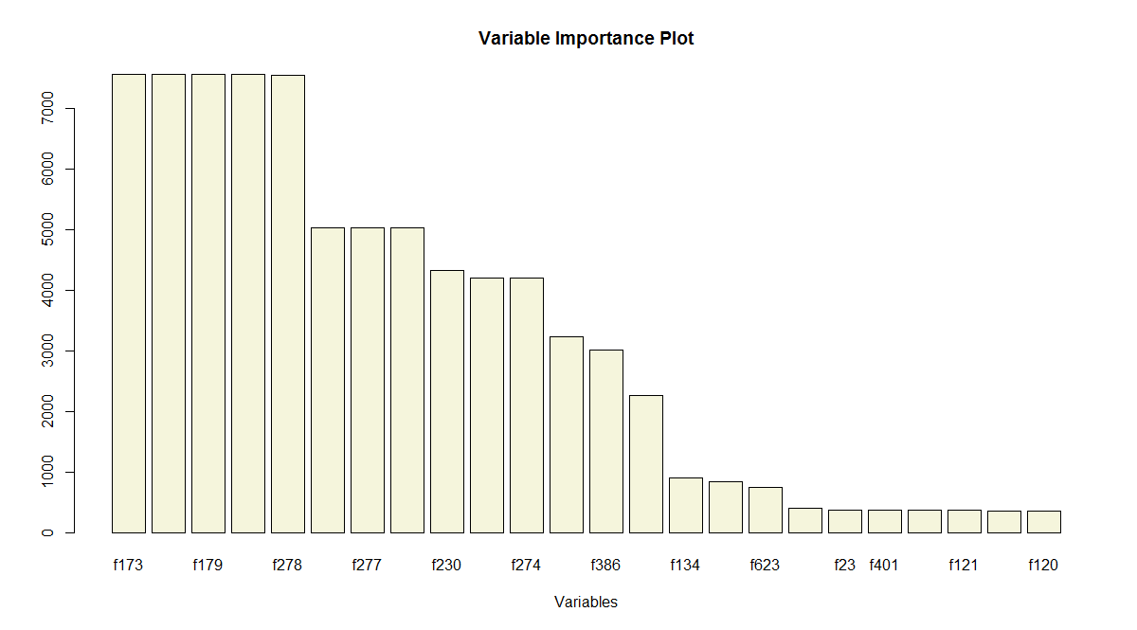
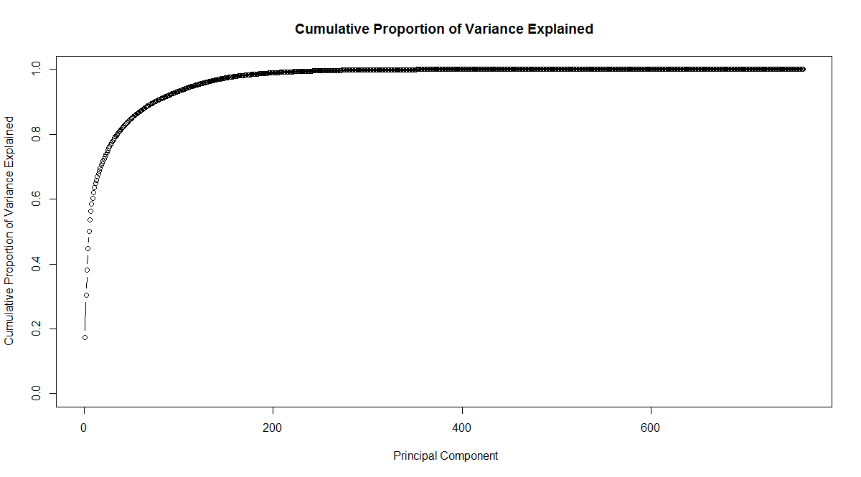
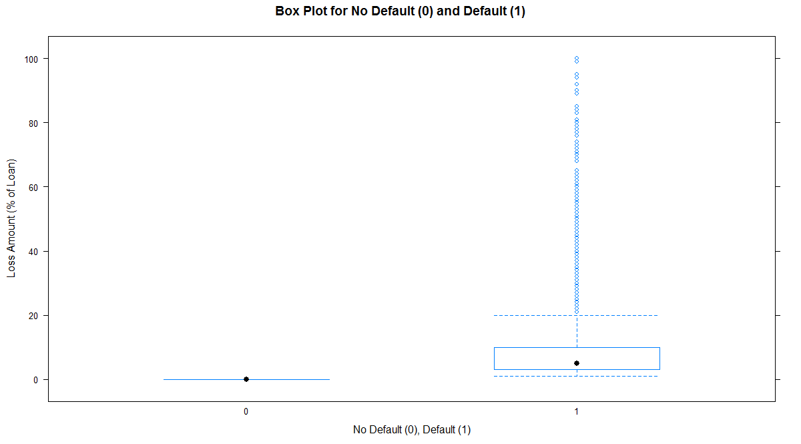
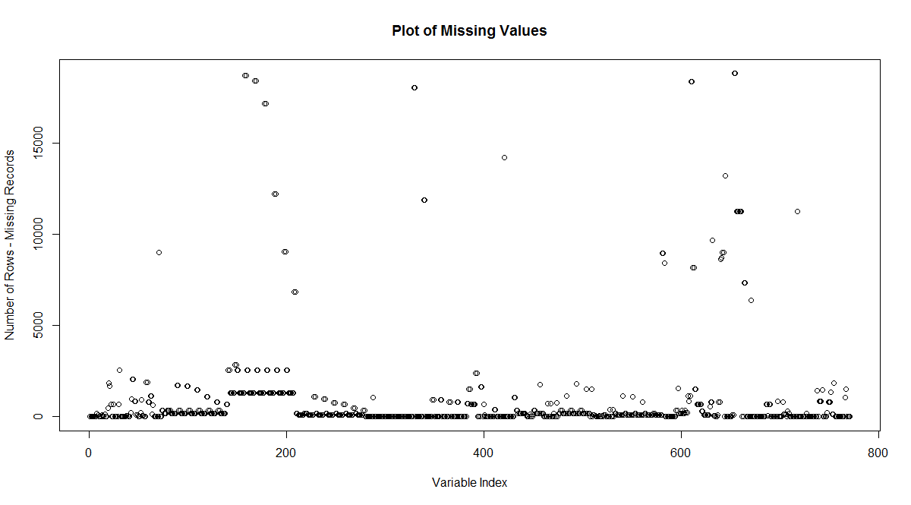
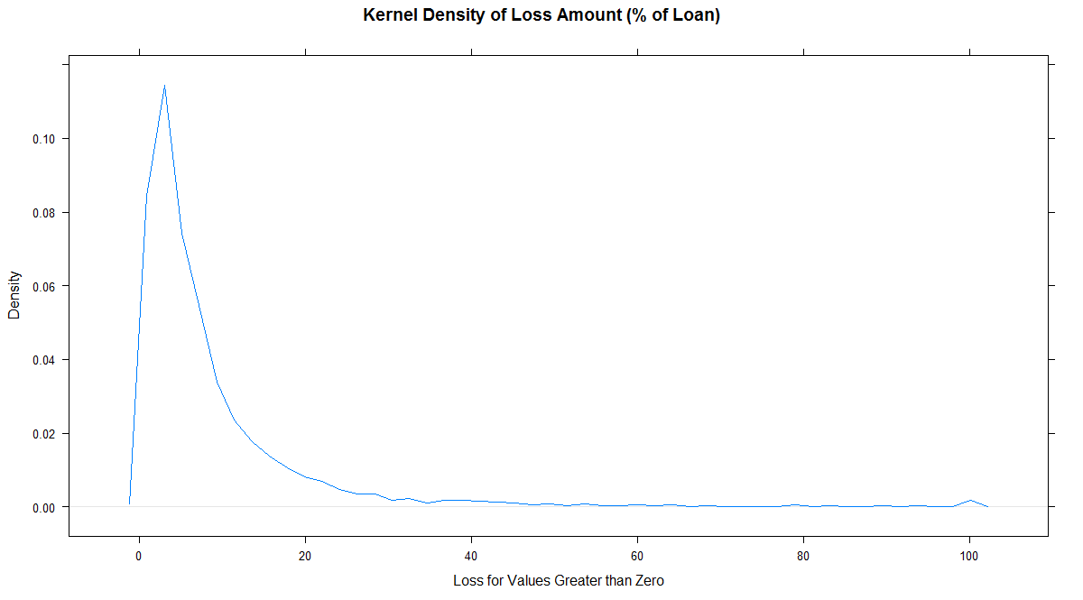
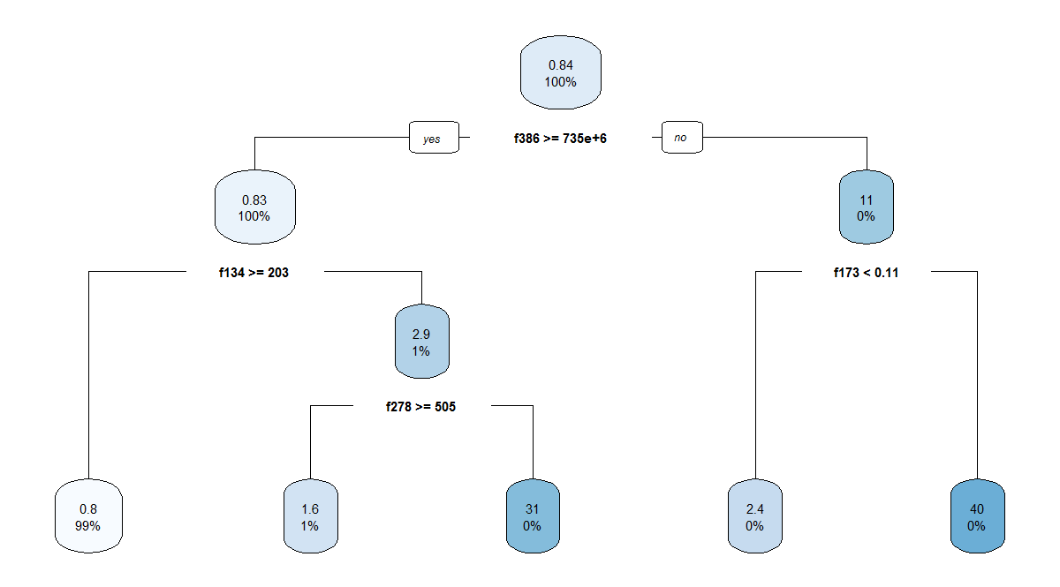
Figure 1. Plot of missing values for the training data set. | Figure 2. Box plots of loss amounts conditioned on no default and default. | Figure 3. Kernel density of loss amount conditioned on the value being greater than zero. | Figure 4. Kernel density of loss amount conditioned on the value being greater than zero | Figure 5. Proportion of variance explained by the Principal Components ("PCs") and the | Figure 6. Decision tree based on a portion of the overall training data set with loss as target. | Figure 7. Variable importance plot from a decision tree fit on a portion of the training data with
 |  |  | and less than 40%. | cumulative proportion of the variance explained through successive PCs. |  | loss as the target variable.

